Лист1 (2)
ФОТО | Наименование | Артикул | Высота | Цена руб. | Заказываемое количество | Сумма заказа
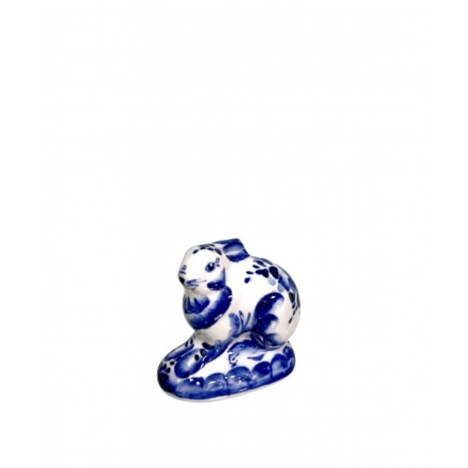 | Заяц-Беляк | Ю-5 | 6 см | 90.00 | 0 | 0.00
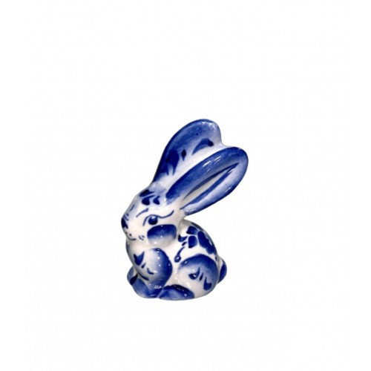 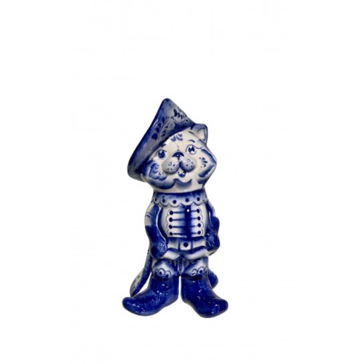 | Заяц-Русак | Т-3 | 7 см | 90.00 | 0 | 0.00
 | Кот с бантом | Т-11 | 6 см | 90.00 | 0 | 0.00
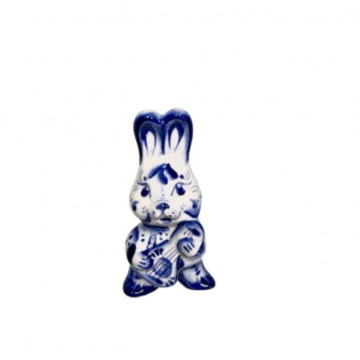 | Заяц с балалайкой | Ю-2 | 9,5 см | 120.00 | 0 | 0.00
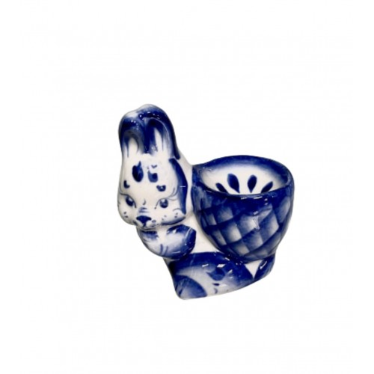 | Заяц с корзиной | Ю-3 | 8 см | 120.00 | 0 | 0.00
 | Кот "Маркиз" | Т-6 | 5*9 см | 120.00 | 0 | 0.00
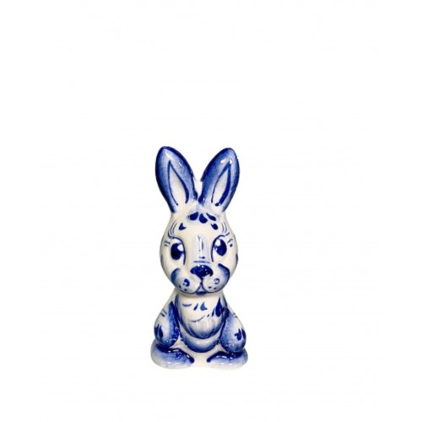 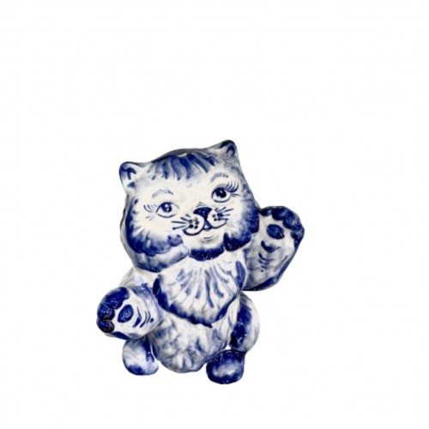 | Заяц "Багс" | Ю-1 | 8 см | 135.00 | 0 | 0.00
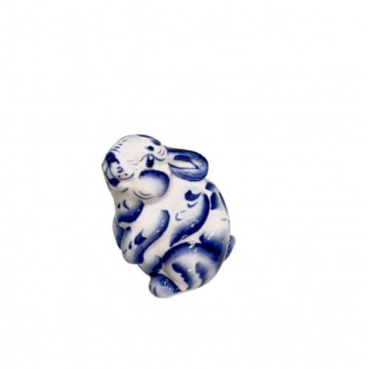 | Заяц "Тиша" | Т-7 | 7 см | 135.00 | 0 | 0.00
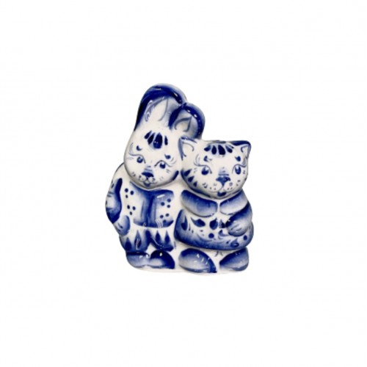 | Заяц и кот | Т-4 | 9,5 см | 150.00 | 0 | 0.00
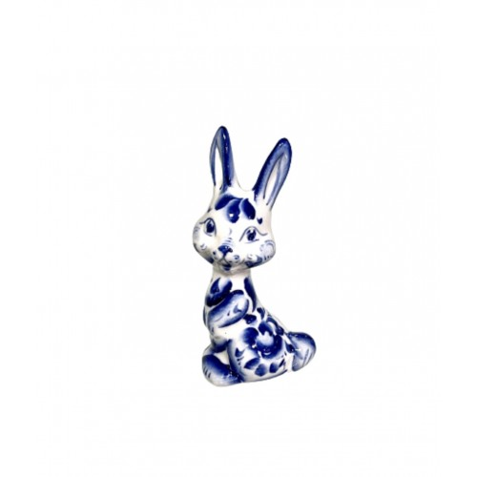 | Заяц "Роджер" | Т-9 | 11 см | 150.00 | 0 | 0.00
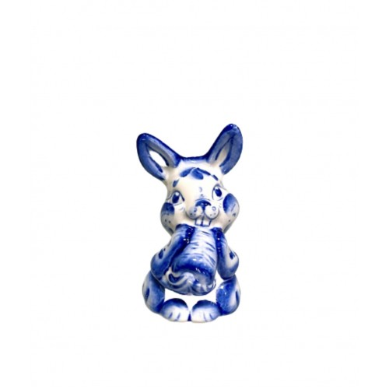 | заяц с морковкой | Ю-4 | 10,5 см | 180.00 | 0 | 0.00
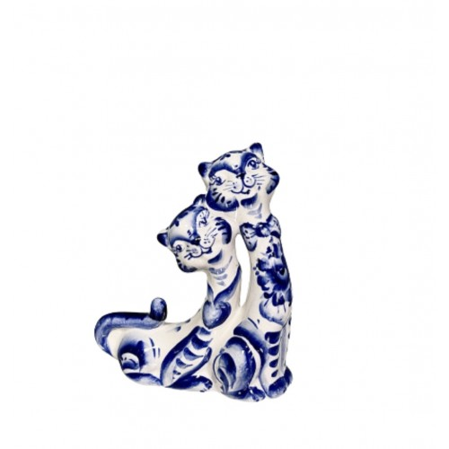 | Коты Парочка | Т-10 | 14 см | 300.00 | 0 | 0.00
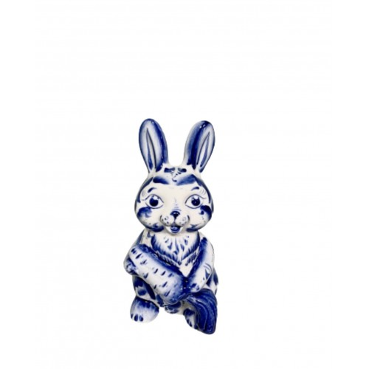 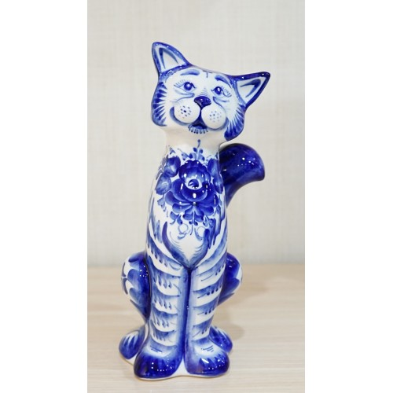 | Заяц с морковкой большой | Т-12 | 16 см | 450.00 | 0 | 0.00
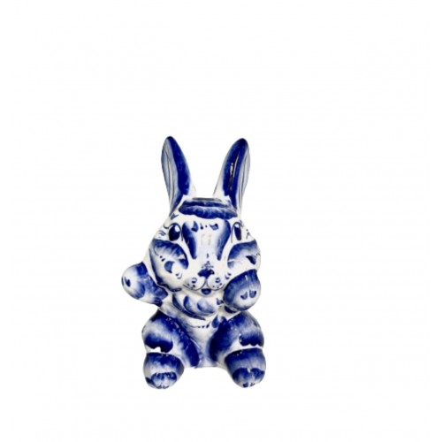 | Заяц "Хеппи" | Т-8 | 14 см | 450.00 | 0 | 0.00
 | Кот "Пушок" | Т-13 | 14 см | 525.00 | 0 | 0.00
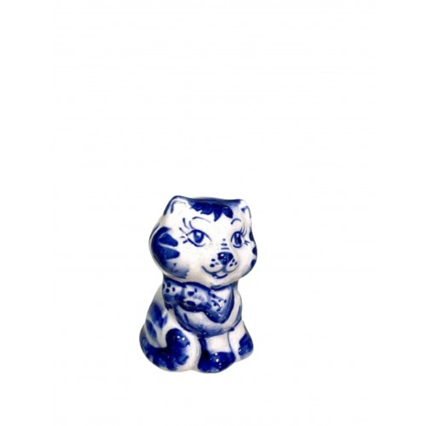 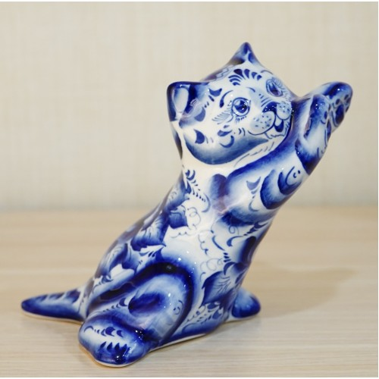 | Кот "Царапка" | Т-5 | 15 см | 600.00 | 0 | 0.00
 | Кот в сапогах | Т-2 | 18,5 см | 675.00 | 0 | 0.00
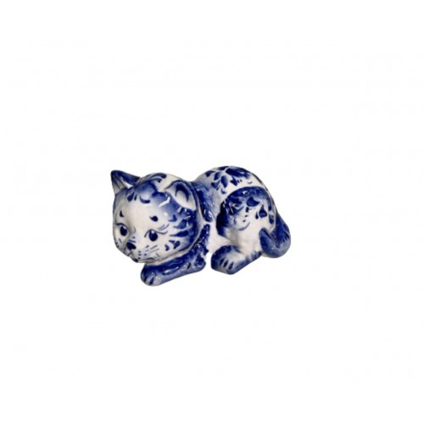 | Кот "Васька" | Т-1 | 29 см | 1,425.00 | 0 | 0.00
 |  |  |  |  | Итого: | 0.00

